Arkusz1
1.
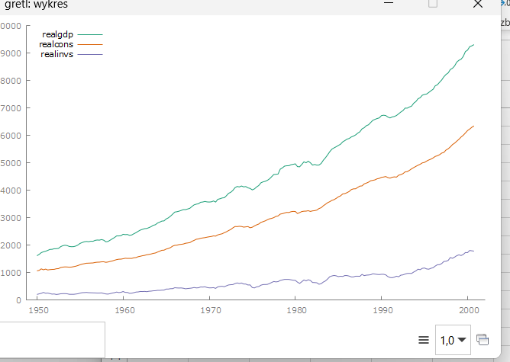

 | zmienne raczej nie stacjonarne
 | testy adf

 | dodane 1 różnce zmiennych | i wykres
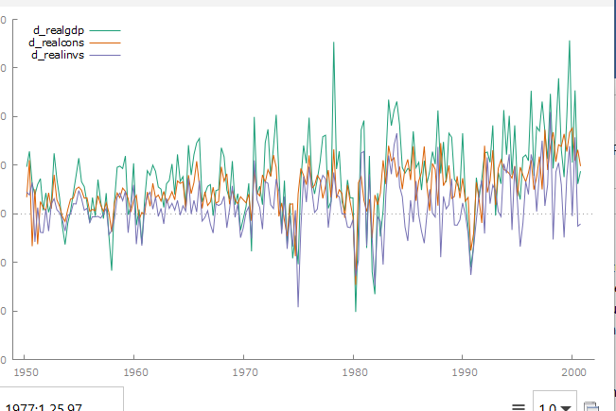

 | testy dla tych nowych

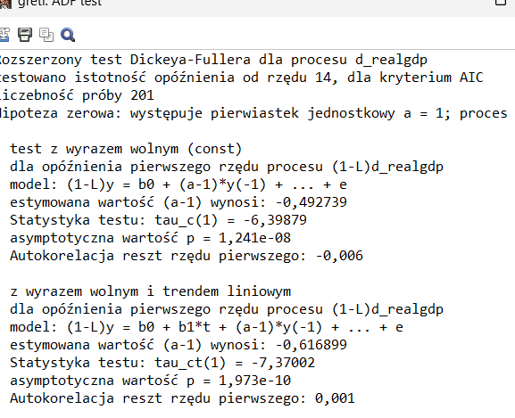

 | stacjonarne model wielowymiarowej regresji z nimi
 | wybór rzędu opoźnień
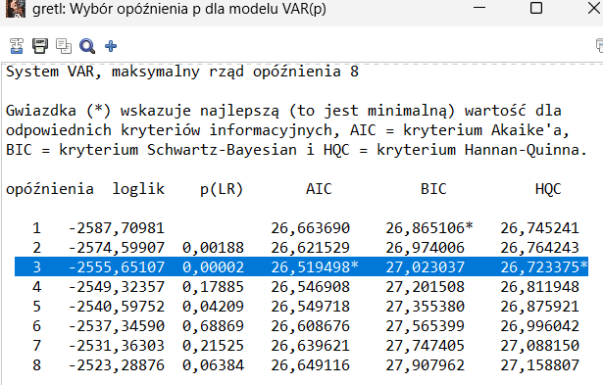

 | najpelsze opoźnienie 3
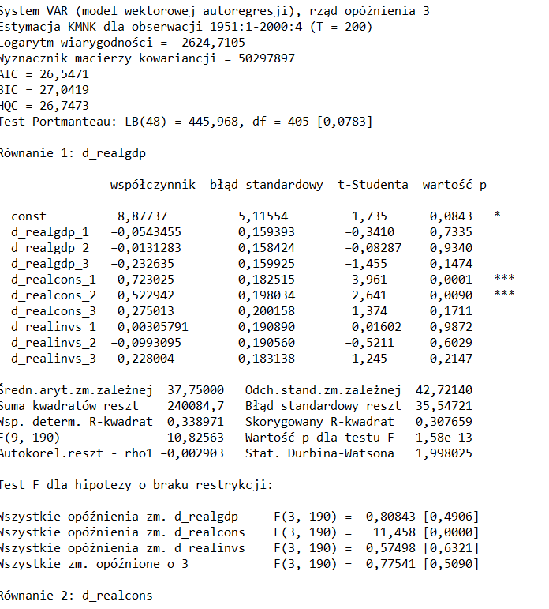

 | zapisac reszty sprawdzić autokoleracje
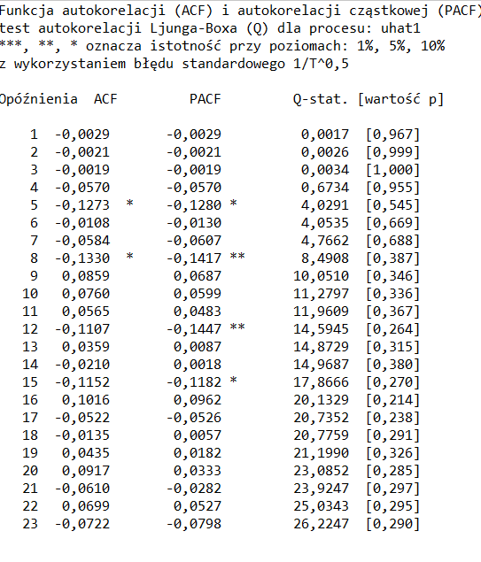

 | rozkład częstości i nie spełniają założeń
 | z poziomu modelu też są testy
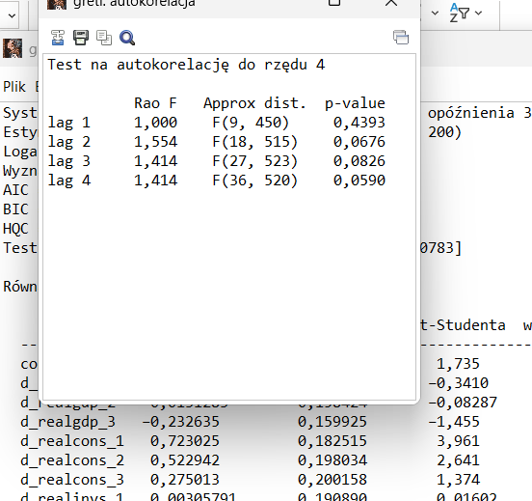

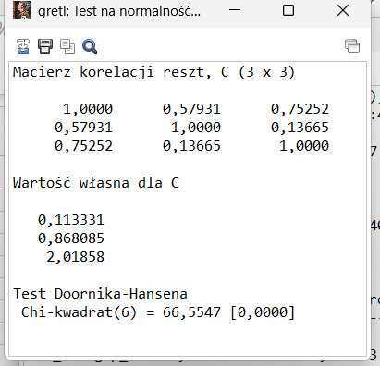

 |  |  | odrzucenie h0 o normlano,ści rokzładu

 | jak model dobry to prognozy tu zmieniony rząd na 1 i wtedy prognoza na 5 do przodu

Arkusz3
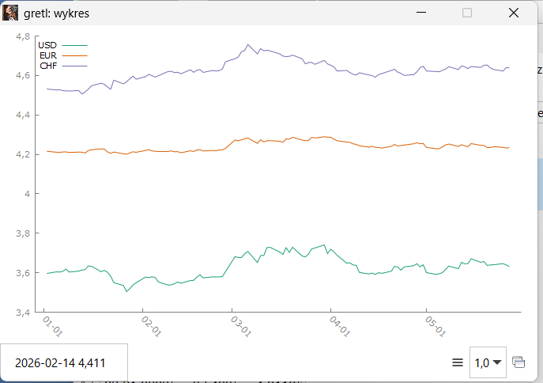

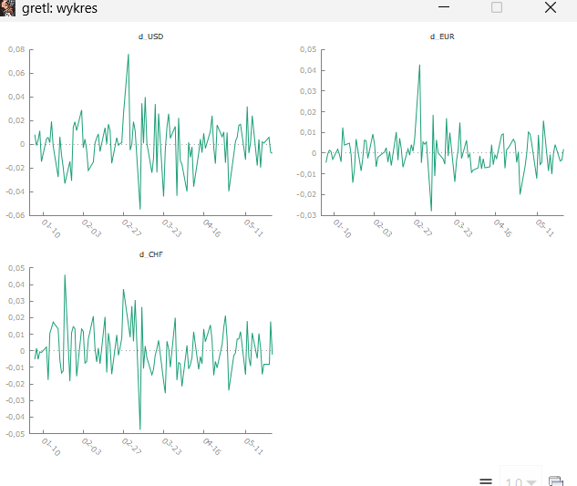

testy adf

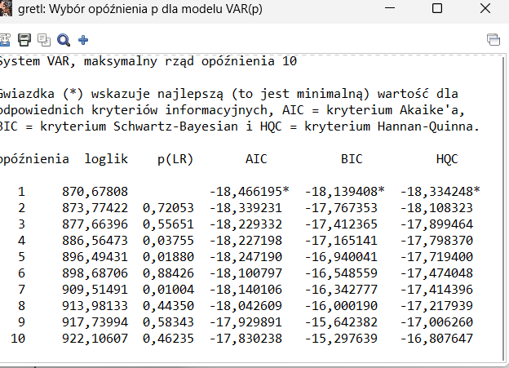

 | rząd 1

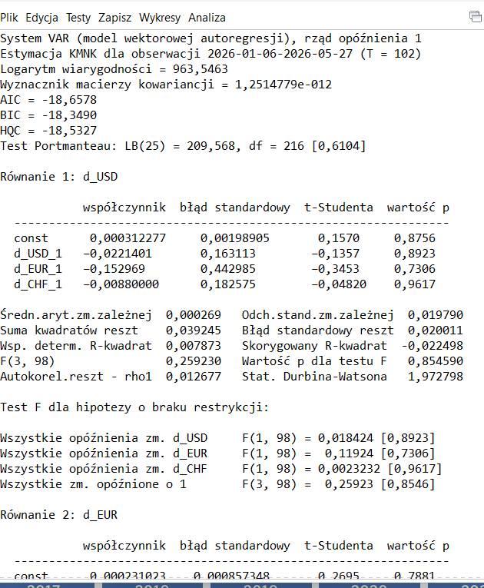

 | brak podstaw do odrzucenia hipotezy bo wi,ększe są od pvalue

 |  | zmiana na rząd opóżnienia 5
 |  | zapis reszt z równań
 |  | badamy kolerogram
 |  | chcemy jak najmniej gwiazdek , łączna restrykcja jest istotna
 |  | jak model pasuje to prognozy
 |  | analiza odp na impuls zrobić gdzieś

 |  | modele wektorowe autoregresyjne czy jakoś tak

